Tiempo fuera - serv aleatorio
DATOS DEL PROBLEMA |  |  | m | PROBABILIDAD
p% (fuera de serivicio prom) | 0.35 |  | 0 | 1 | 1 | 0.274625 | 0.274625
q | 0.65 |  | 1 | 3 | 0.35 | 0.4225 | 0.443625
n (# de máquinas) | 3 |  | 2 | 3 | 0.1225 | 0.65 | 0.238875
jornada (h) | 7 |  | 3 | 1 | 0.042875 | 1 | 0.042875
Hora máquina al día | 21 |  |  | 1 | 1 | 0.274625
k1 Salario de operario | 17 | $/hora
k2 Costo de máquina | 28 | $/hora
tiempo de proceso de maquina | 58 | unit/h
valores de m (máquinas fuera de servicio) | m
 | 0
 | 1
 | 2
 | 3

 |  |  | 1 OPERARIO |  |  |  | 2 OPERARIOS
proporción de t perdido por máquina | 10.82% |  | m | probabilidad | Horas perdidas |  | m | probabilidad | Horas perdidas
TEC (1) | 0.65 | Q | 0 | 0.274625 | 0 |  | 0 | 0.274625 | 0
TEC (2) | 0.69 | Q | 1 | 0.443625 | 0 |  | 1 | 0.443625 | 0
 |  |  | 2 | 0.238875 | 1.672125 |  | 2 | 0.238875 | 0
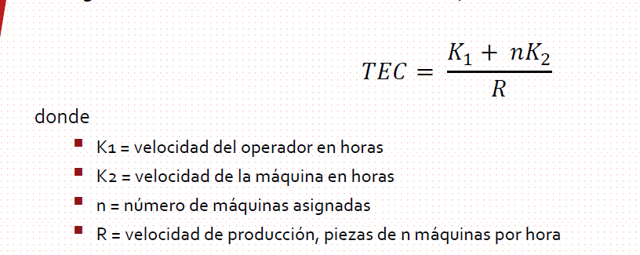
 |  |  | 3 | 0.042875 | 0.60025 |  | 3 | 0.042875 | 0.300125
 |  |  | 0 | 0 | 0 |  | 0 | 0 | 0

 |  |  | total de horas no prod |  | 2.272 |  | total de horas no prod |  | 0.300
 |  |  | total de horas productivas |  | 18.728 |  | total de horas productivas |  | 20.700
 |  |  | unidades producidas/hora |  | 155.172 |  | unidades producidas/hora |  | 171.513
 |  |  | Unidades producidas |  | 1086.202 |  | Unidades producidas |  | 1200.593

Metodo de Ashcroft
RELACIONES COMPLEJAS |  |  |  |  |  | PARA PODER DETERMINAR EL VALOR DE TI; DEBEMOS DE UTILIZAR EL VALOR DE K Y LA N: Y BUSCAR EL VALOR EN LA SIGUIENTE TABLA:
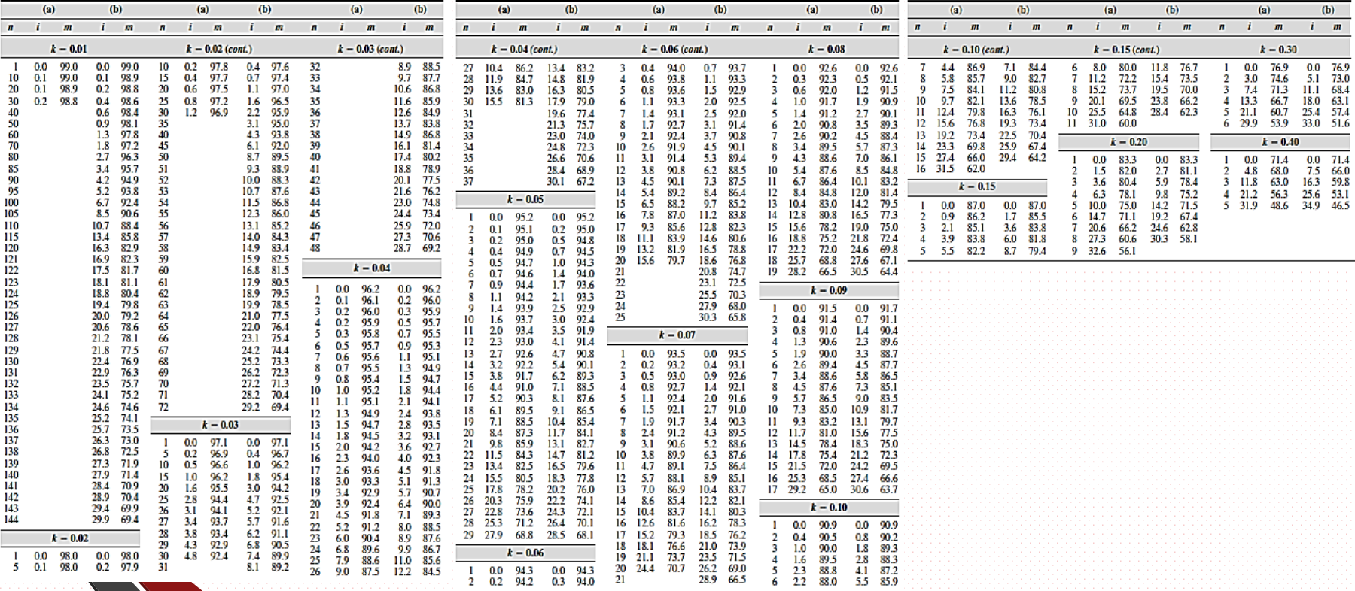
 | Datos del problema

l(tiempo de servicio) |  |  |  |  | 3
m(tiempo de operacion de las maquinas) |  |  |  |  | 150

 |  | K | 0.02
 |  | n | 60
El tiempo total del ciclo para producir una pieza es:

C = |  |  | 184 | Minutos
m= |  |  | 150
l= |  |  | 3
Ti = |  |  | 0.168 | C
En las tablas encontraremos el valor de TI en %, debemos de colocarlo en decimal

